Hoja1
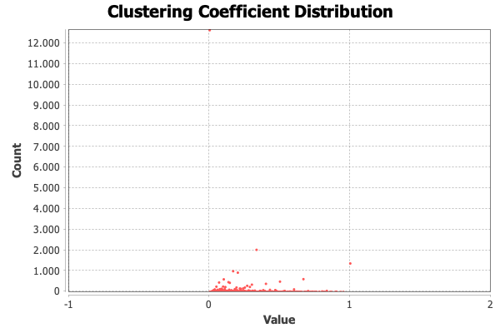
Nombre y apellidos del alumno: Linqi Zhu

Nombre de la red | Número de nodos N | Número de enlaces L | Número máximo de enlaces Lmax | Densidad D=L/Lmax | Grado medio <k> | Diámetro dmax | Distancia media d | Coeficiente medio de clustering <C> | Nº componentes conexas | Nº nodos componente gigante Ncg | % nodos componente gigante %Ncg | Nº aristas componente gigante Lcg | % aristas componente gigante %Lcg
 | 37700 | 289033 | 710626150 | 0.0004067 | 15,332 | 11 | 3,246 | 0.193 | 1 | 37700 | 100 | 289033 | 100

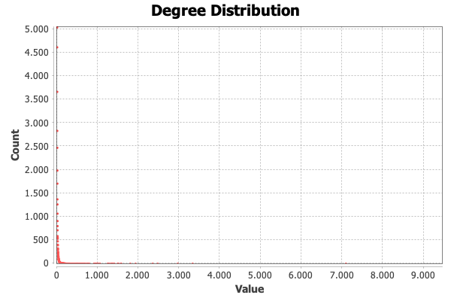

<Añadir aquí el gráfico de la distribución de grados>

